PROGRAMA DE TEPDC
PROGRAMA DE TRANSPARENCIA Y ÉTICA PÚBLICA 2024

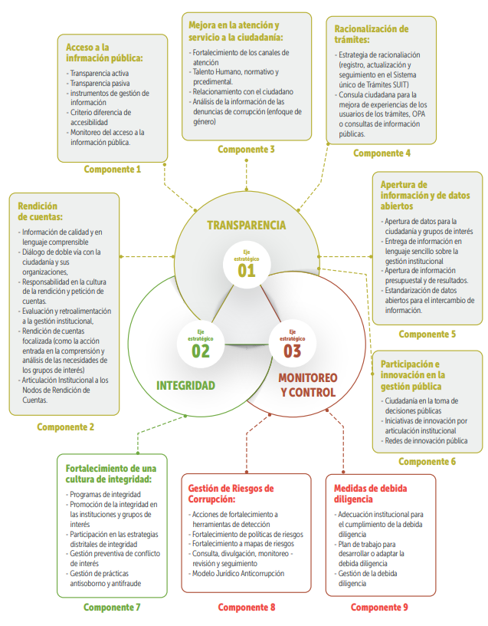

Formulación del Programa
Formato actualizado de acuerdo a los lineamientos de: Departamento Administrativo de la Función Pública - DAFP - La Ley 2195 de 2022 y Secretaría General Alcaldía Mayor de Bogotá - Documento Técnico Programas de Transparencia y Ética Pública del Distrito Capital - Diciembre 2022.

Hoja1
COMPONENTES DEL PTEP 2024 | No. ACTIVIDADES | CUMPLIDAS | EN CURSO | INCUMPLIDAS |  | COMPONENTES DEL PTEP 2024 | %CUMPLIDAS | %EN EJECUCION | %INCUMPLIDAS | TOTAL
MECANISMOS PARA LA TRANSPARENCIA Y ACCESO A LA INFORMACIÓN | 27 | 26 | 0 | 1 |  | MECANISMOS PARA LA TRANSPARENCIA Y ACCESO A LA INFORMACIÓN | 96.3% | 0.0% | 3.7% | 100%
RENDICIÓN DE CUENTAS | 23 | 22 | 0 | 1 |  | RENDICIÓN DE CUENTAS | 95.7% | 0.0% | 4.3% | 100%
MECANISMOS PARA MEJORAR LA ATENCIÓN AL CIUDADANO | 20 | 17 | 0 | 3 |  | MECANISMOS PARA MEJORAR LA ATENCIÓN AL CIUDADANO | 85.0% | 0.0% | 15.0% | 100%
RACIONALIZACIÓN DE TRÁMITES | 2 | 1 | 0 | 1 |  | RACIONALIZACIÓN DE TRÁMITES | 50.0% | 0.0% | 50.0% | 100%
APERTURA DE INFORMACIÓN Y DATOS ABIERTOS | 4 | 3 | 0 | 1 |  | APERTURA DE INFORMACIÓN Y DATOS ABIERTOS | 75.0% | 0.0% | 25.0% | 100%
PARTICIPACIÓN E INNOVACIÓN EN LA GESTIÓN PÚBLICA | 4 | 3 | 0 | 1 |  | PARTICIPACIÓN E INNOVACIÓN EN LA GESTIÓN PÚBLICA | 75.0% | 0.0% | 25.0% | 100%
PROMOCIÓN DE LA INTEGRIDAD Y LA ÉTICA PÚBLICA | 9 | 8 | 0 | 1 |  | PROMOCIÓN DE LA INTEGRIDAD Y LA ÉTICA PÚBLICA | 88.9% | 0.0% | 11.1% | 100%
GESTIÓN DE RIESGOS DE CORRUPCIÓN - MAPAS DE RIESGO | 9 | 9 | 0 | 0 |  | GESTIÓN DE RIESGOS DE CORRUPCIÓN - MAPAS DE RIESGO | 100.0% | 0.0% | 0.0% | 100%
MEDIDAS DE DEBIDA DILIGENCIA Y PREVENCIÓN DE LAVADO DE ACTIVOS | 5 | 5 | 0 | 0 |  | MEDIDAS DE DEBIDA DILIGENCIA Y PREVENCIÓN DE LAVADO DE ACTIVOS | 100.0% | 0.0% | 0.0% | 100%
TOTALES | 103 | 94 | 0 | 9 |  | TOTALES | 91.3% | 0.0% | 8.7% | 0.0%
% |  | 91.3% | 0.0% | 8.7%

PORCENTAJE DEL ESTADO DE LAS ACTIVIDADES VS TOTAL DE ACTIVIDADES POR COMPONENTE
 |  |  |  | COMPONENTES DEL PTEP 2024 | No. ACTIVIDADES | CUMPLIDAS | EN CURSO | INCUMPLIDAS
 |  |  |  | MECANISMOS PARA LA TRANSPARENCIA Y ACCESO A LA INFORMACIÓN | 27 | 7 | 20 | 1
 |  |  |  | RENDICIÓN DE CUENTAS | 23 | 7 | 16 | 0
 |  |  |  | MECANISMOS PARA MEJORAR LA ATENCIÓN AL CIUDADANO | 20 | 1 | 19 | 0
 |  |  |  | RACIONALIZACIÓN DE TRÁMITES | 2 | 0 | 2 | 0
 |  |  |  | APERTURA DE INFORMACIÓN Y DATOS ABIERTOS | 4 | 1 | 3 | 0
 |  |  |  | PARTICIPACIÓN E INNOVACIÓN EN LA GESTIÓN PÚBLICA | 4 | 2 | 2 | 0
 |  |  |  | PROMOCIÓN DE LA INTEGRIDAD Y LA ÉTICA PÚBLICA | 9 | 1 | 8 | 0
 |  |  |  | GESTIÓN DE RIESGOS DE CORRUPCIÓN - MAPAS DE RIESGO | 9 | 7 | 2 | 0
 |  |  |  | MEDIDAS DE DEBIDA DILIGENCIA Y PREVENCIÓN DE LAVADO DE ACTIVOS | 5 | 0 | 4 | 0
 |  |  |  | TOTALES | 103 | 26 | 76 | 1
 |  |  |  | % del estado al Segundo Cuatrimestre 2024 |  | 25.20% | 73.80% | 1.00%

